MM용 시트
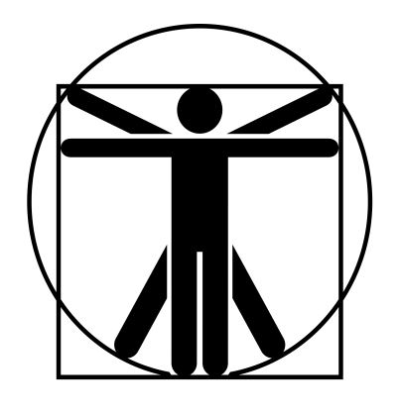
6
0
6
0
6
6
6
6
4
4
3/9/60
 |  |  |  |  |  |  |  |  |  |  |  |  |  | 계산용 빈공간
고블린 방패병 |  |  | 6 |  | 5 |  |  | 10 | 13 |  | 13 | 특이사항 |  | 3/9/60
 | 14 | 12 |  | 11 |  | 12 |  |  |  |  |  | * 무예 87p 참조 ** 무예 115p 참조
 | 12 | 12 |  | 12 |  | 12
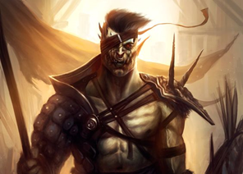

 |  |  |  |  |  |  | ATK |  |  |  |  |  | 1d
 |  |  |  |  |  |  | 철퇴 휘두르기 |  |  | (14)/R:1/2d+3 때리기/P:0
 |  |  |  |  |  |  | 주먹 휘두르기 |  |  | (14)/R:C/1d 때리기/P:0 |  |  | 2d
 |  |  |  |  |  |  | 방패 휘두르기 |  |  | (14)/R:1/1d 때리기/P:X
 |  |  |  |  |  |  | 십자궁 쏘기 |  |  | (14)/R:(280/350)/1d+4 꿰기/정4/장4 |  |  | -4
 |  |  |  |  |  |  | 연속기*
특성 : 빠른 치유, 저항력 강함(생물학적 유해 요소, +3), 적외선 시각, 청각 예민 2단계, 고통에 강함, 왼손 훈련 5단계, 연속기(방패/공격 -> 방패/압박) : 14 -> 16, 전사 1단계, 전투 숙달 1단계, 골목대장(12), 살의(12) |  |  |  |  |  |  | 방패 휘두르기 |  |  | (14)/R:1/1d 때리기/P:X
 |  |  |  |  |  |  | 압박** |  |  | (16)/R:1/16vs(DX,ST+근무)

기능 : 도끼/철퇴(14), 격투(14), 날붙이!(13), 레슬링(14), 방패(14), 비무장 전투!(13), 빨리뽑기(철퇴)(14), 십자궁(14), 육체 방어(13)

 |  |  |  |  |  |  |  |  |  |  |  |  | 0

